Sheet1
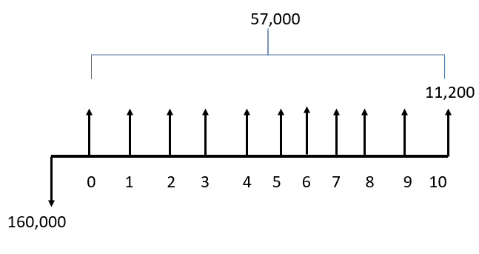
 |  | n | 10 | TER |  |  |  |  |  |  | Flujo de efectivo
 | tienda de ropa | TMAR | 15% |  |  |  | Tienda de ropa VP
periodo | anualidades | VP | VF | TIR | VAE |  | inversion |  | $160,000.00
0 | -160000 | -$160,000.00 | $647,289.24 | 34% | $82,671.29 |  | valor de rescate | $2,768.47 |  |  |  | de acuerdo al modelo __ el negocio __ es el más adecuado. Ya que sólo se necesitó una inversión de ___ y nos deja una ganacia de__ al final del plazo establecido
1 | 57000 | $49,565.22 | $65,550.00 |  |  |  | ingreso anual | $288,838.28
2 | 57000 | $43,100.19 | $75,382.50 |  |  |  | subtotales | $291,606.75 | $160,000.00 | $131,606.75
3 | 57000 | $37,478.43 | $86,689.87
4 | 57000 | $32,589.93 | $99,693.36 |  |  |  | Tienda de ropa VF
5 | 57000 | $28,339.07 | $114,647.36 |  |  |  | Inversion |  | $647,289.24
6 | 57000 | $24,642.67 | $131,844.46 |  |  |  | valor de rescate | 11200
7 | 57000 | $21,428.41 | $151,621.13 |  |  |  | ingreso anual | $1,376,218.98
8 | 57000 | $18,633.40 | $174,364.30 |  |  |  |  | $1,387,418.98 | $647,289.24 | $740,129.74
9 | 57000 | $16,202.96 | $200,518.95
10 | $68,200.00 | $16,858.00 | $275,907.04
sumas | 421200 | $128,838.28 | $1,376,218.98
valor rescate | $11,200.00
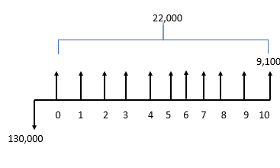

agencia de viajes |  |  |  |  |  |  | Agencia de viajes
periodo | anualidades | VP | VF | TIR | VAE |  | inversion |  | $130,000.00
0 | -130000 | -$130,000.00 | -$525,922.51 | 11% | $18,545.43 |  | valor de rescate | $2,249.38
1 | 22000 | $19,130.43 | $25,300.00 |  |  |  | ingreso anual | $112,662.29
2 | 22000 | $16,635.16 | $29,095.00 |  |  |  | subtotales | $114,911.67 | $130,000.00 | -$15,088.33
3 | 22000 | $14,465.36 | $33,459.25
4 | 22000 | $12,578.57 | $38,478.14 |  |  |  | Agencia de viajes
5 | 22000 | $10,937.89 | $44,249.86 |  |  |  | Inversion |  | $525,922.51
6 | 22000 | $9,511.21 | $50,887.34 |  |  |  | valor de rescate | 9100
7 | 22000 | $8,270.61 | $58,520.44 |  |  |  | ingreso anual | $550,498.65
8 | 22000 | $7,191.84 | $67,298.50 |  |  |  |  | $559,598.65 | $525,922.51 | $33,676.14
9 | 22000 | $6,253.77 | $77,393.28
10 | 31100 | $7,687.44 | $125,816.85
 |  | -$17,337.71
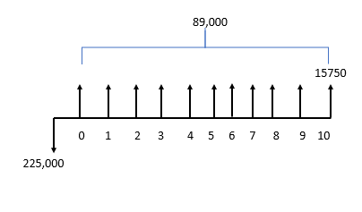
valor a rescate | 9100

librería |  |  |  |  |  |  | librería
periodo | inversion | VP | VF | TIR | VAE | TER | inversion |  | $225,000.00
0 | -225000 | -$225,000.00 | $910,250.49 | 396% | $1,735,944.01 |  | valor de rescate | $3,893.16
1 | 890000 | $773,913.04 | $1,023,500.00 |  |  |  | ingreso anual | $4,470,597.24
2 | 890000 | $672,967.86 | $1,177,025.00 |  |  |  | subtotales | $4,474,490.40 | $225,000.00 | $4,249,490.40
3 | 890000 | $585,189.45 | $1,353,578.75
4 | 890000 | $508,860.39 | $1,556,615.56 |  |  |  | librería
5 | 890000 | $442,487.29 | $1,790,107.90 |  |  |  | Inversion |  | $910,250.49
6 | 890000 | $384,771.56 | $2,058,624.08 |  |  |  | valor de rescate | 15750
7 | 890000 | $334,583.97 | $2,367,417.69 |  |  |  | ingreso anual | $20,844,573.15
8 | 890000 | $290,942.58 | $2,722,530.35 |  |  |  |  | $20,860,323.15 | $910,250.49 | $19,950,072.66
9 | 890000 | $252,993.55 | $3,130,909.90
10 | 905750 | $223,887.55 | $3,664,263.92
 |  | $4,245,597.24
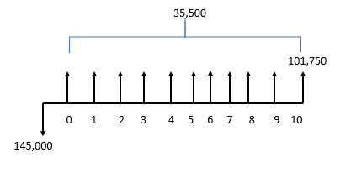
valor rescate | 15750

regalos |  |  |  |  |  |  | Regalos
periodo | inversion | VP | VF | TIR |  | TER | inversion |  | $145,000.00
0 | -145000 | -$145,000.00 | $586,605.87 | 23% |  |  | valor de rescate | $25,151.04
1 | 35000 | $30,434.78 | $35,000.00 |  |  |  | ingreso anual | $200,807.95
2 | 35000 | $26,465.03 | $35,000.00 | VAE | $46,119.85 |  | subtotales | $225,958.99 | $145,000.00 | $80,958.99
3 | 35000 | $23,013.07 | $35,000.00
4 | 35000 | $20,011.36 | $35,000.00 |  |  |  | Regalos
5 | 35000 | $17,401.19 | $35,000.00 |  |  |  | Inversion |  | $586,605.87
6 | 35000 | $15,131.47 | $35,000.00 |  |  |  | valor de rescate | 101750
7 | 35000 | $13,157.80 | $35,000.00 |  |  |  | ingreso anual | $200,807.95
8 | 35000 | $11,441.56 | $35,000.00 |  |  |  |  | $302,557.95 | $586,605.87 | -$284,047.93
9 | 35000 | $9,949.18 | $35,000.00
10 | 136750 | $33,802.51 | $136,750.00
 |  | $55,807.95
valor rescate | 101750

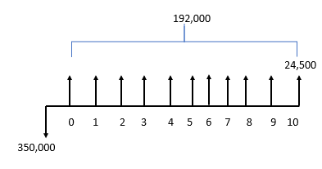

electrodomesticos |  |  |  |  |  |  | Electrodomesticos
periodo | inversion | VP | VF | TIR |  | TER | inversion |  | $145,000.00
0 | -350000 | -$350,000.00 | $1,415,945.21 | 54% |  |  | valor de rescate | $6,056.03
1 | 192000 | $166,956.52 | $220,800.00 |  |  |  | ingreso anual | $969,659.60
2 | 192000 | $145,179.58 | $253,920.00 | VAE | $315,468.45 |  | subtotales | $975,715.63 | $145,000.00 | $830,715.63
3 | 192000 | $126,243.12 | $292,008.00
4 | 192000 | $109,776.62 | $335,809.20 |  |  |  | Electrodomesticos
5 | 192000 | $95,457.93 | $386,180.58 |  |  |  | Inversion |  | $1,415,945.21
6 | 192000 | $83,006.90 | $444,107.67 |  |  |  | valor de rescate | 24500
7 | 192000 | $72,179.91 | $510,723.82 |  |  |  | ingreso anual | $4,582,177.15
8 | 192000 | $62,765.14 | $587,332.39 |  |  |  |  | $4,606,677.15 | $1,415,945.21 | $3,190,731.94
9 | 192000 | $54,578.38 | $675,432.25
10 | 216500 | $53,515.49 | $875,863.25
 |  | $619,659.60
 | valor rescate | 24500

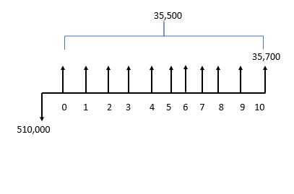
muebleria |  |  |  |  |  |  | muebleria
periodo | inversion | VP | VF | TIR | VAE | TER | inversion |  | $145,000.00
0 | -510000 | -$126,064.20 | $2,063,234.45 | 53% | $522,639.75 |  | valor de rescate | $8,824.49
1 | 273000 | $237,391.30 | $313,950.00 |  |  |  | ingreso anual | $1,378,948.33
2 | 273000 | $206,427.22 | $361,042.50 |  |  |  | subtotales | $1,387,772.82 | $145,000.00 | $1,242,772.82
3 | 273000 | $179,501.93 | $415,198.87
4 | 273000 | $156,088.64 | $477,478.71 |  |  |  | muebleria
5 | 273000 | $135,729.25 | $549,100.51 |  |  |  | Inversion |  | $510,000.00
6 | 273000 | $118,025.43 | $631,465.59 |  |  |  | valor de rescate | 35700
7 | 273000 | $102,630.81 | $726,185.43 |  |  |  | ingreso anual | $6,518,778.75
8 | 273000 | $89,244.18 | $835,113.24 |  |  |  |  | $6,554,478.75 | $510,000.00 | $6,044,478.75
9 | 273000 | $77,603.64 | $960,380.23
10 | 308700 | $76,305.92 | $1,248,863.67
 |  | $1,252,884.13
valor rescate | 35700

